Col_1_Vives en Ate -Vitarte
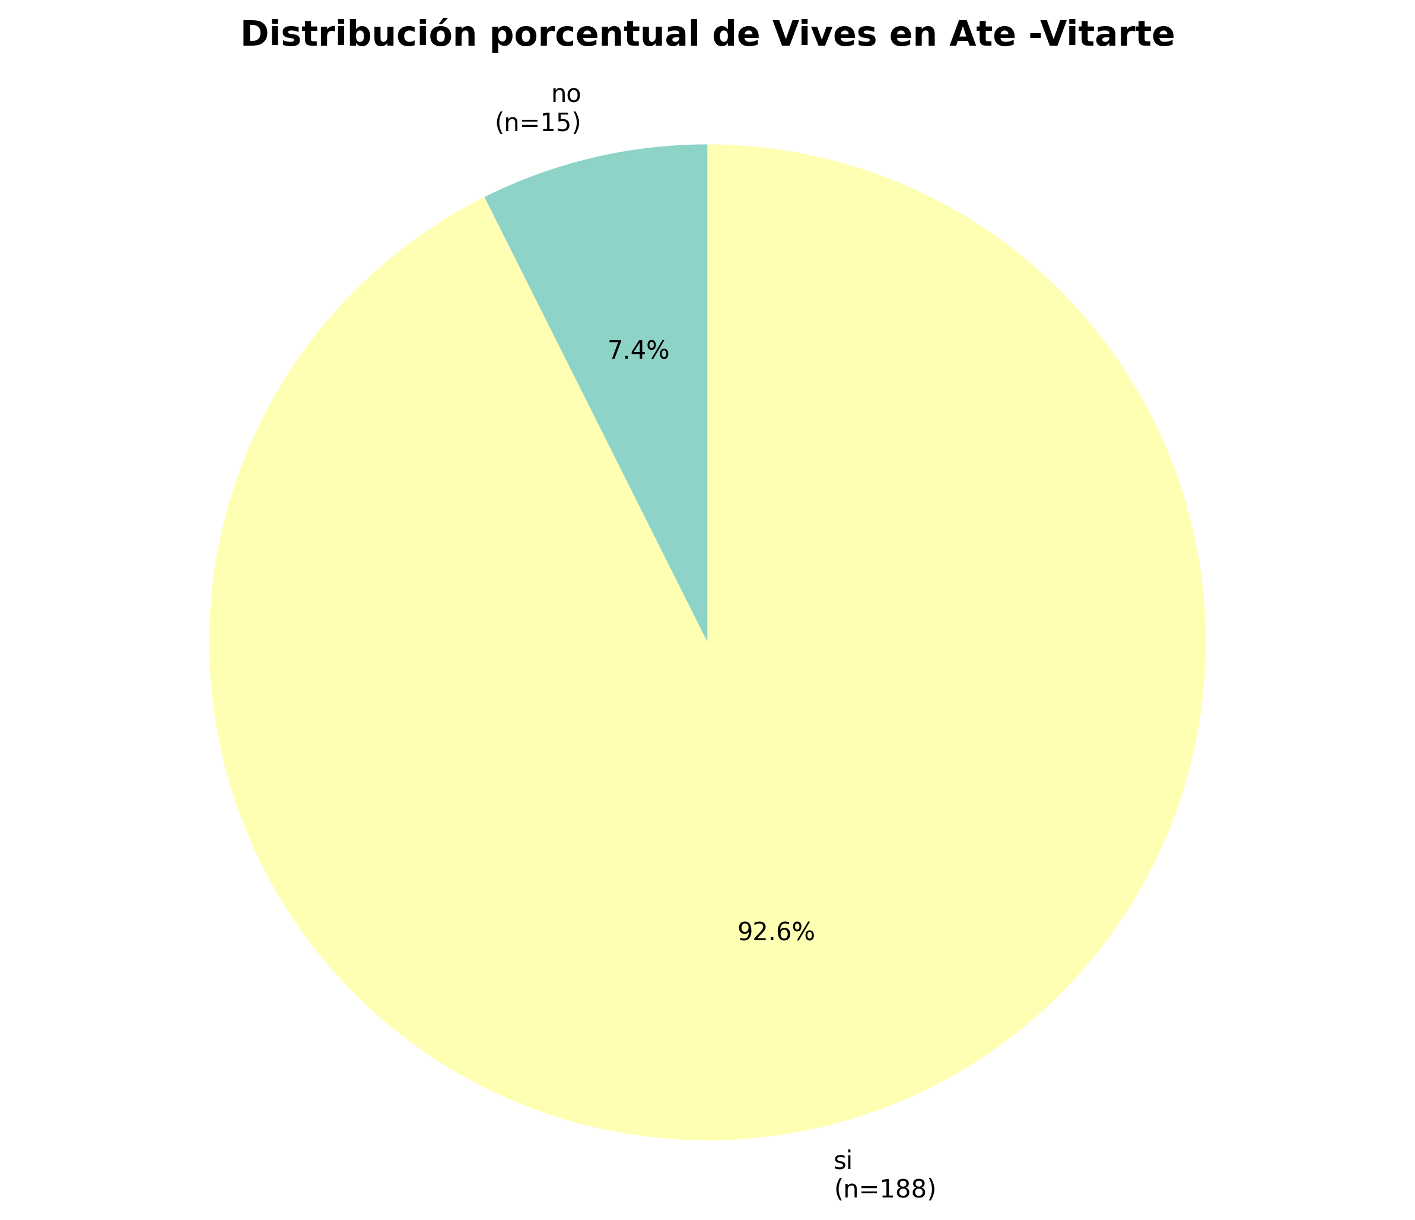
Categoría | fi | hi | hi%
no | 15 | 0.0739 | 7.39
si | 188 | 0.9261 | 92.61
TOTAL | 203 | 1 | 100

INTERPRETACIONES - Vives en Ate -Vitarte

✓ f1: 15 encuestados corresponden a la categoría 'no', siendo la más frecuente en Vives en Ate -Vitarte
✓ h2: la probabilidad de encontrar la categoría 'si' en Vives en Ate -Vitarte es de 0.9261
✓ En total se identificaron 2 categorías diferentes en Vives en Ate -Vitarte, con un total de 203 observaciones válidas

Col_2_Genero
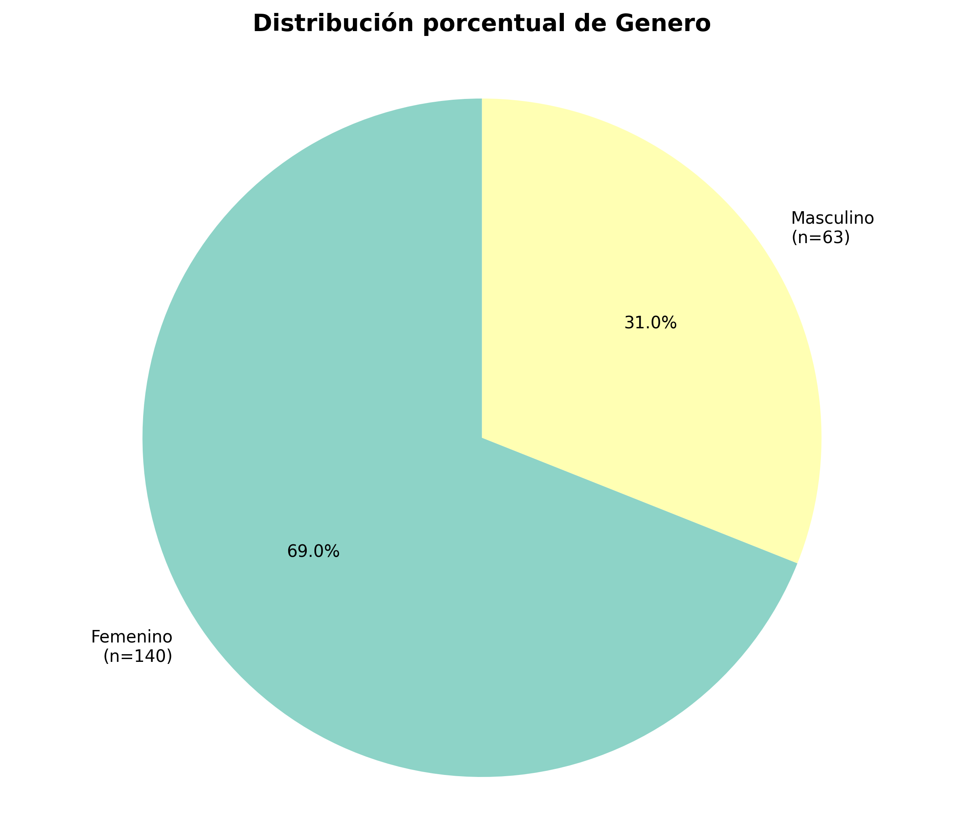
Categoría | fi | hi | hi%
Femenino | 140 | 0.6897 | 68.97
Masculino | 63 | 0.3103 | 31.03
TOTAL | 203 | 1 | 100

INTERPRETACIONES - Genero

✓ f1: 140 encuestados corresponden a la categoría 'Femenino', siendo la más frecuente en Genero
✓ h2: la probabilidad de encontrar la categoría 'Masculino' en Genero es de 0.3103
✓ En total se identificaron 2 categorías diferentes en Genero, con un total de 203 observaciones válidas

Col_3_¿Cual es tu edad_
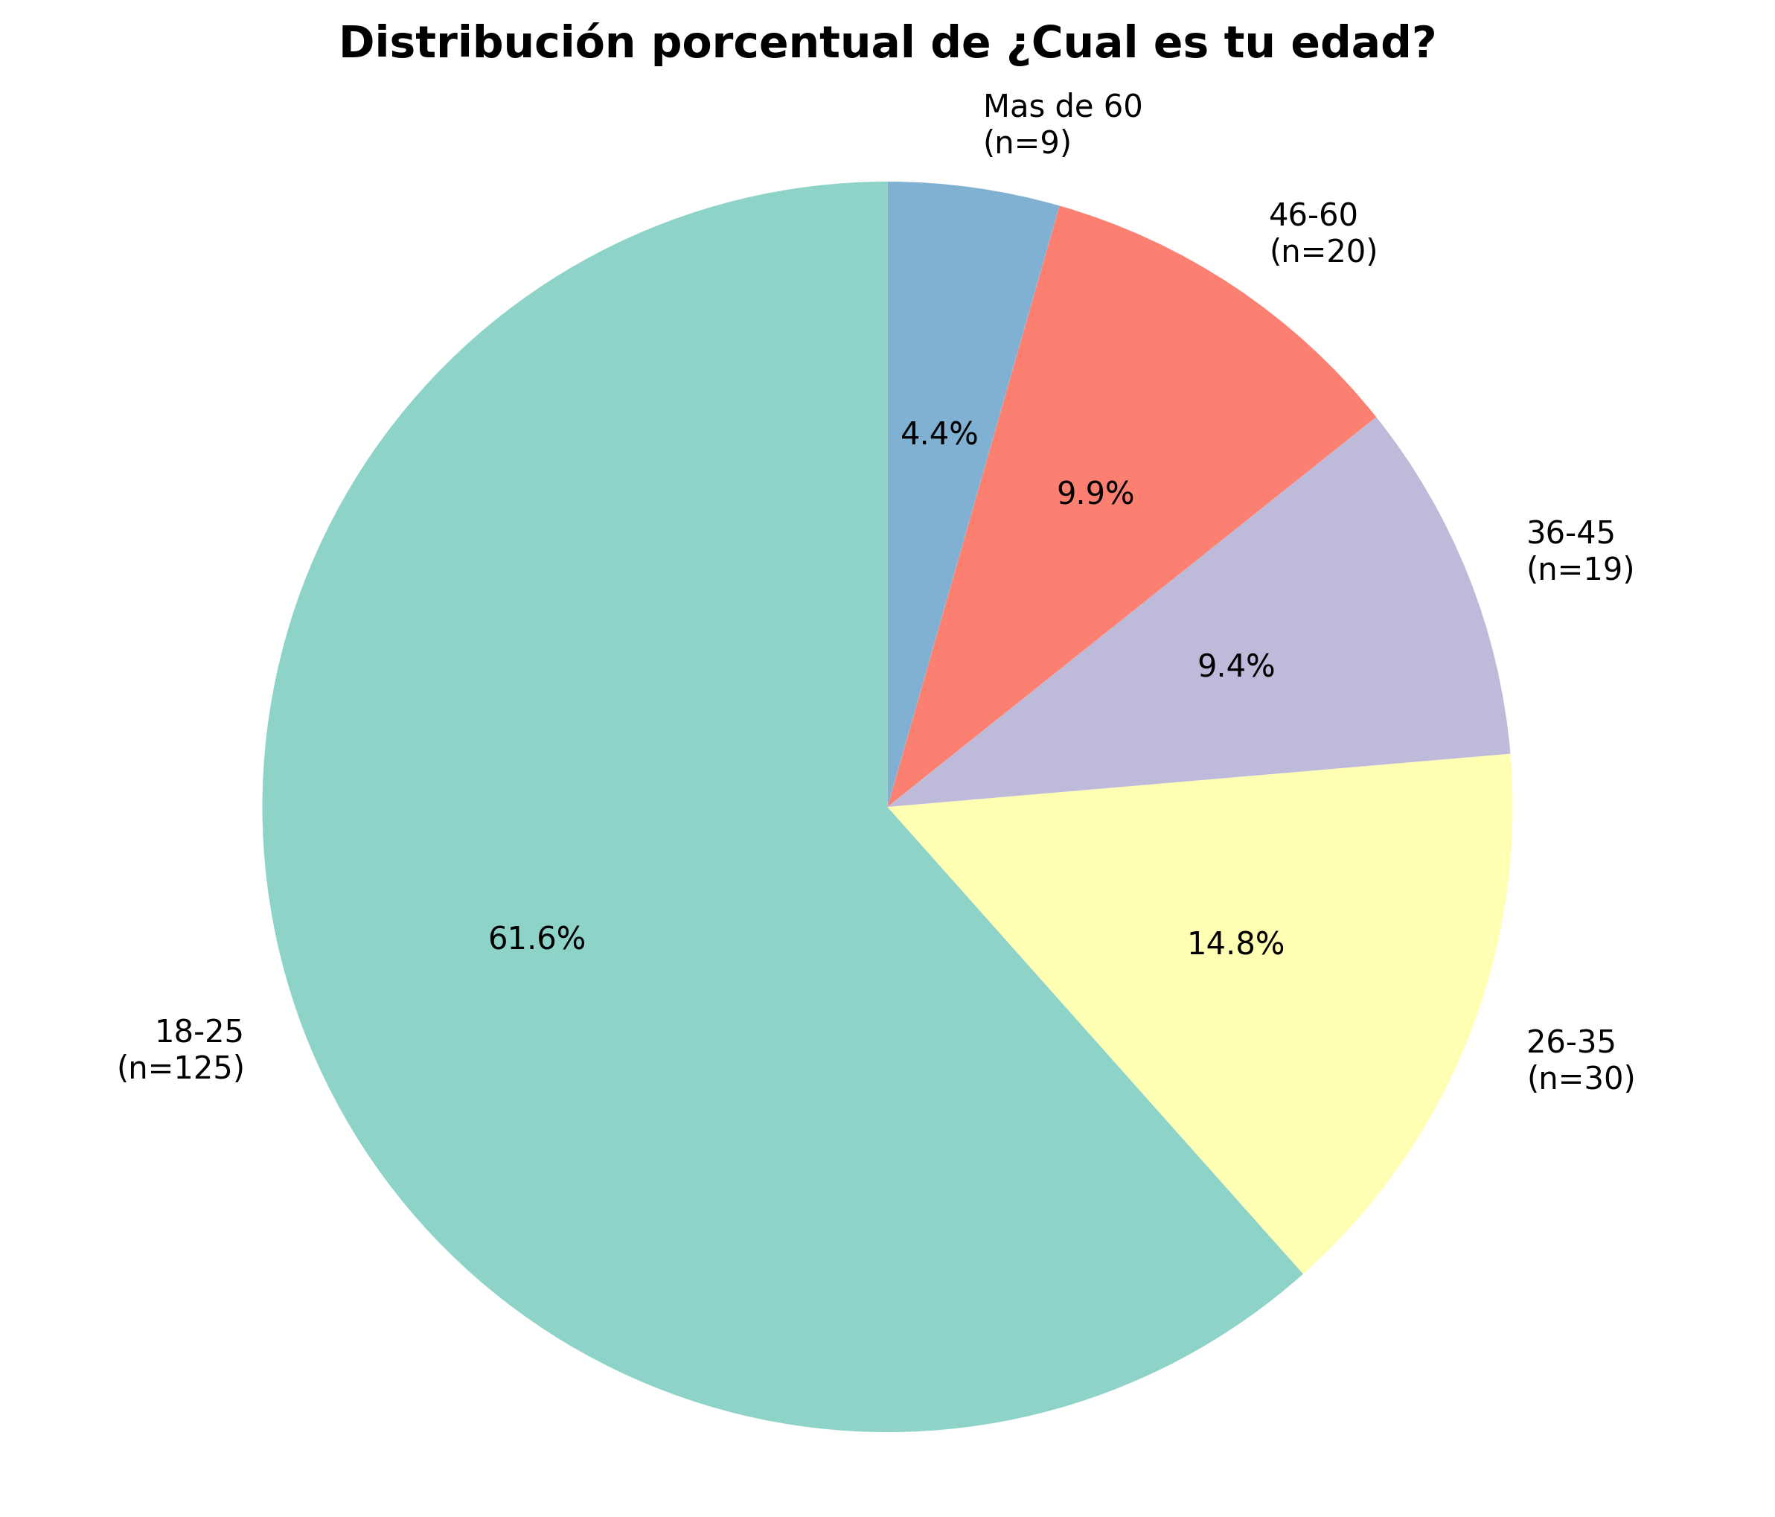
Categoría | fi | hi | hi%
18-25 | 125 | 0.6158 | 61.58
26-35 | 30 | 0.1478 | 14.78
36-45 | 19 | 0.0936 | 9.36
46-60 | 20 | 0.0985 | 9.85
Mas de 60 | 9 | 0.0443 | 4.43
TOTAL | 203 | 1 | 100

INTERPRETACIONES - ¿Cual es tu edad?

✓ f1: 125 encuestados corresponden a la categoría '18-25', siendo la más frecuente en ¿Cual es tu edad?
✓ h2: la probabilidad de encontrar la categoría '26-35' en ¿Cual es tu edad? es de 0.1478
✓ h3%: el 9.36% de los encuestados corresponde a la categoría '36-45' en ¿Cual es tu edad?
✓ En total se identificaron 5 categorías diferentes en ¿Cual es tu edad?, con un total de 203 observaciones válidas

Col_4_¿Cual es su nivel de inst
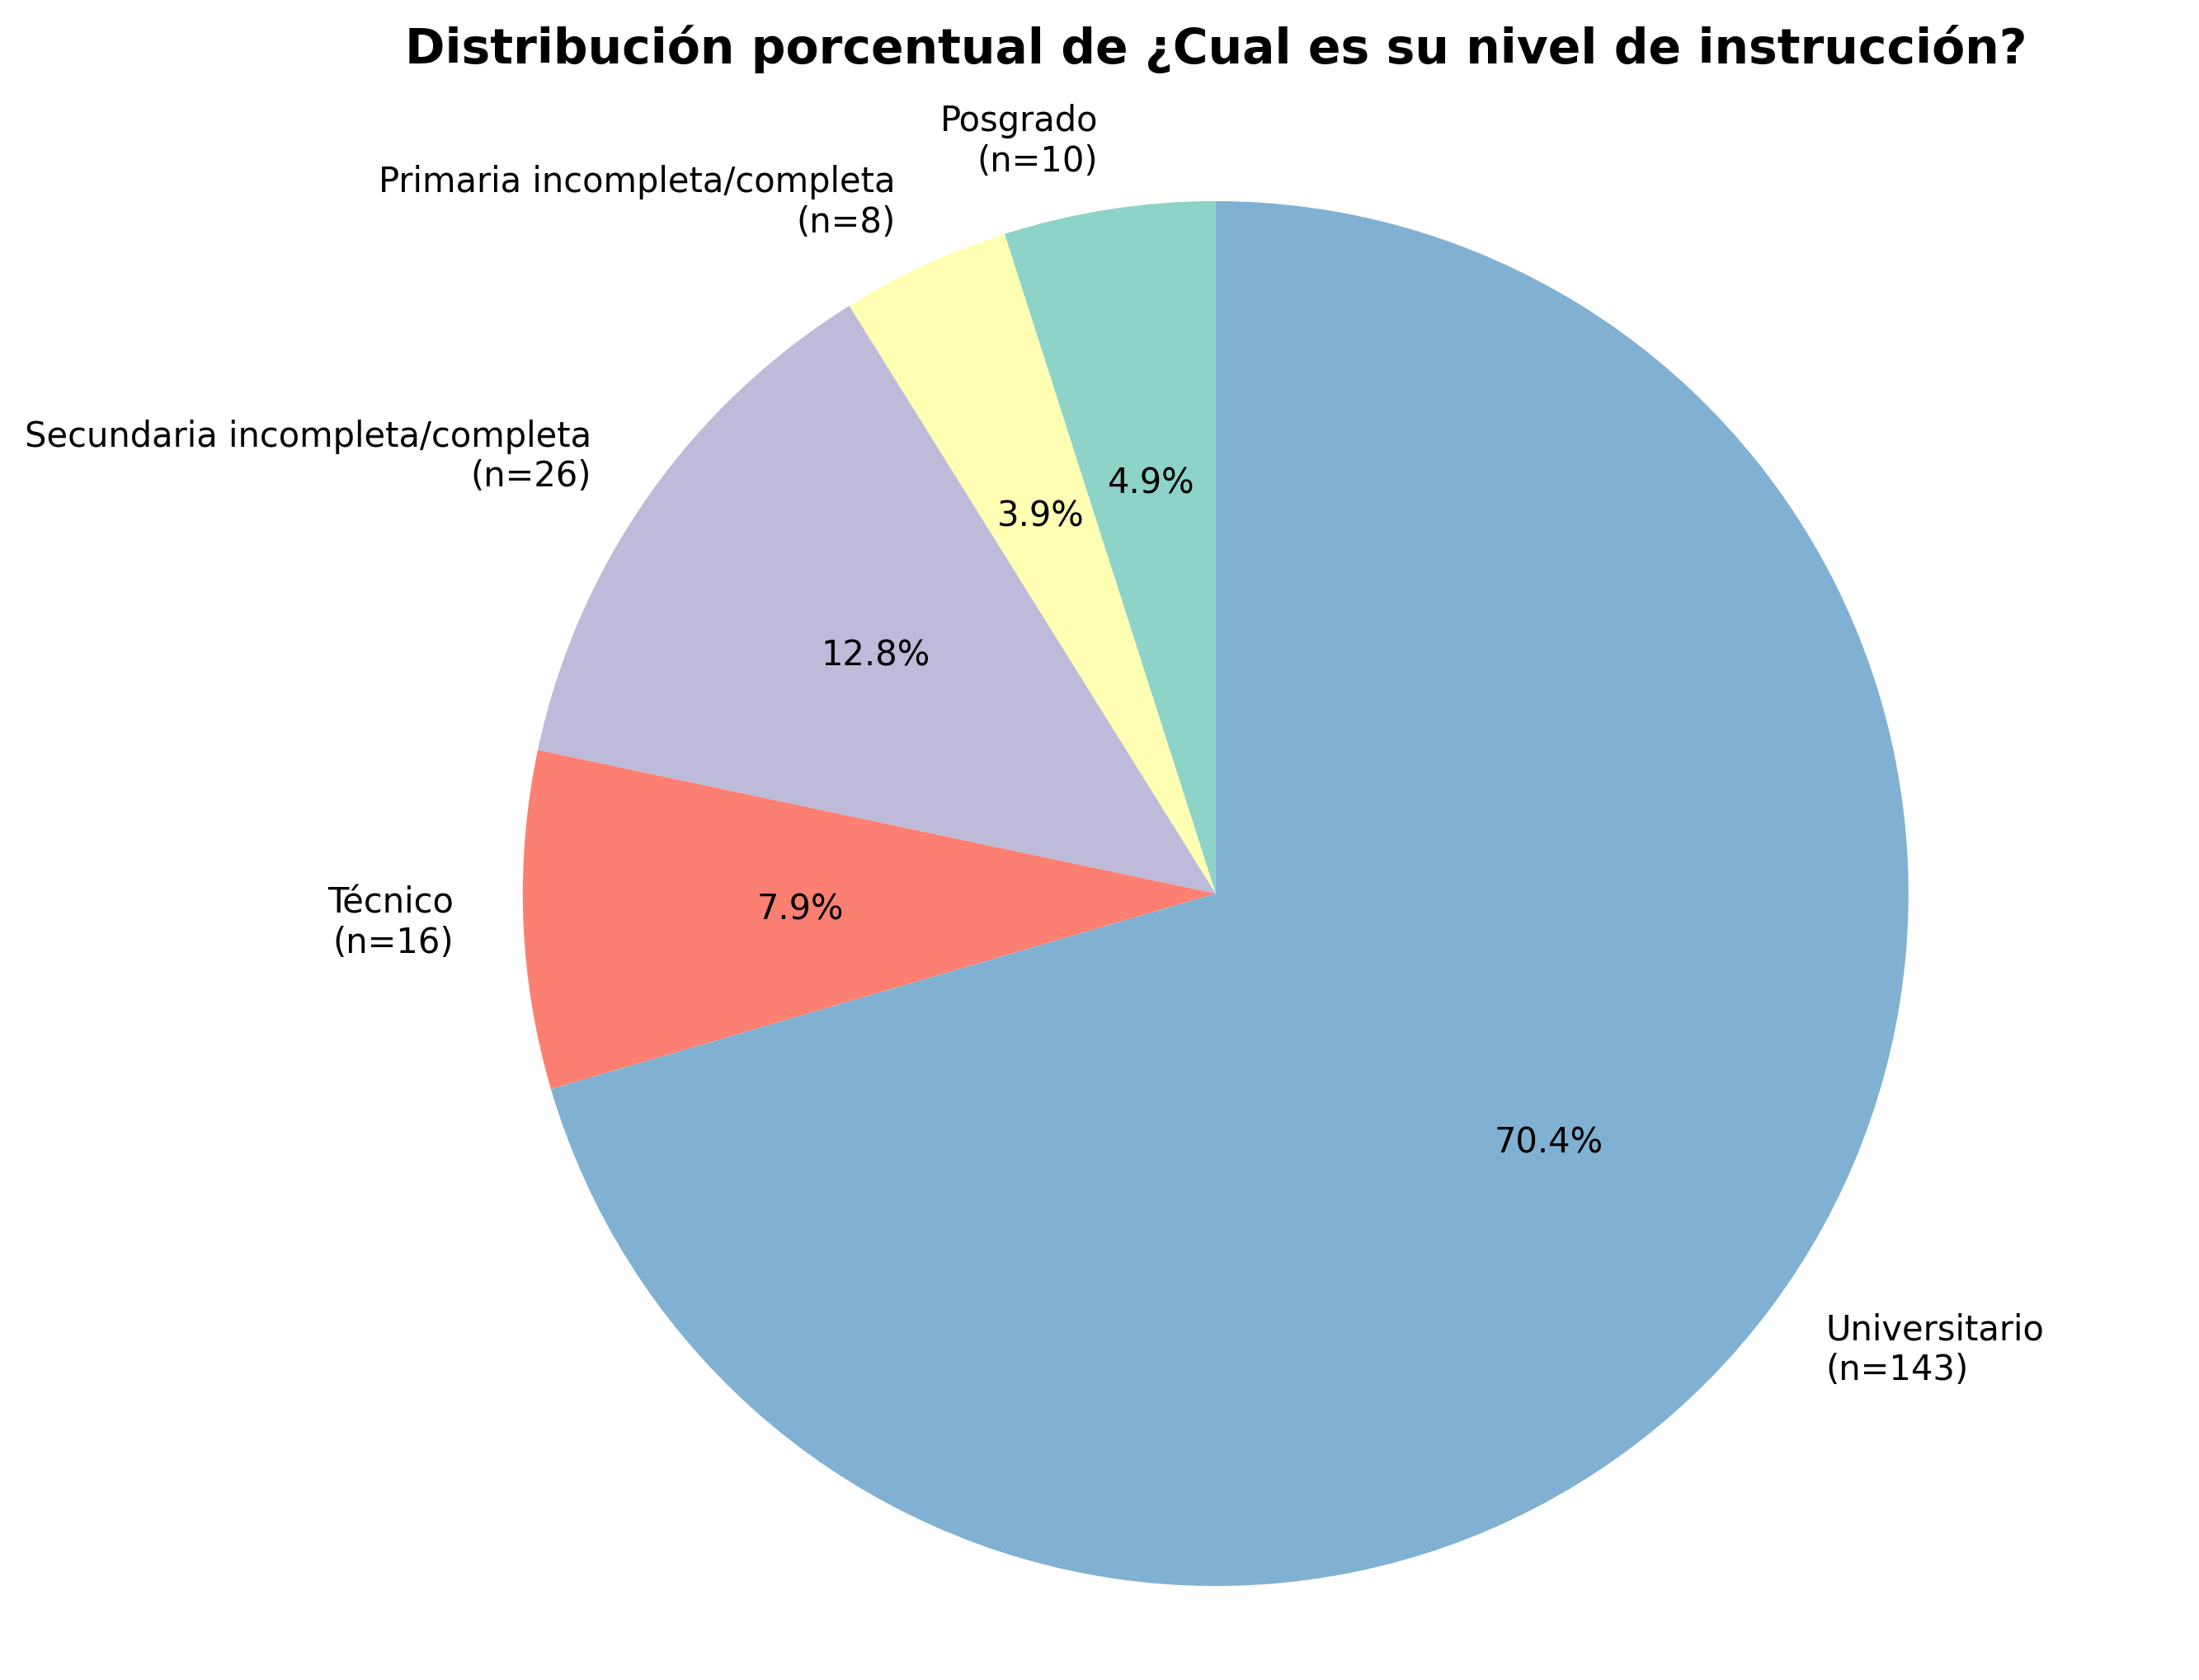
Categoría | fi | hi | hi%
Posgrado | 10 | 0.0493 | 4.93
Primaria incompleta/completa | 8 | 0.0394 | 3.94
Secundaria incompleta/completa | 26 | 0.1281 | 12.81
Técnico | 16 | 0.0788 | 7.88
Universitario | 143 | 0.7044 | 70.44
TOTAL | 203 | 1 | 100

INTERPRETACIONES - ¿Cual es su nivel de instrucción?

✓ f1: 10 encuestados corresponden a la categoría 'Posgrado', siendo la más frecuente en ¿Cual es su nivel de instrucción?
✓ h2: la probabilidad de encontrar la categoría 'Primaria incompleta/completa' en ¿Cual es su nivel de instrucción? es de 0.0394
✓ h3%: el 12.81% de los encuestados corresponde a la categoría 'Secundaria incompleta/completa' en ¿Cual es su nivel de instrucción?
✓ En total se identificaron 5 categorías diferentes en ¿Cual es su nivel de instrucción?, con un total de 203 observaciones válidas

Col_5_¿Cuál es el ingreso mensu
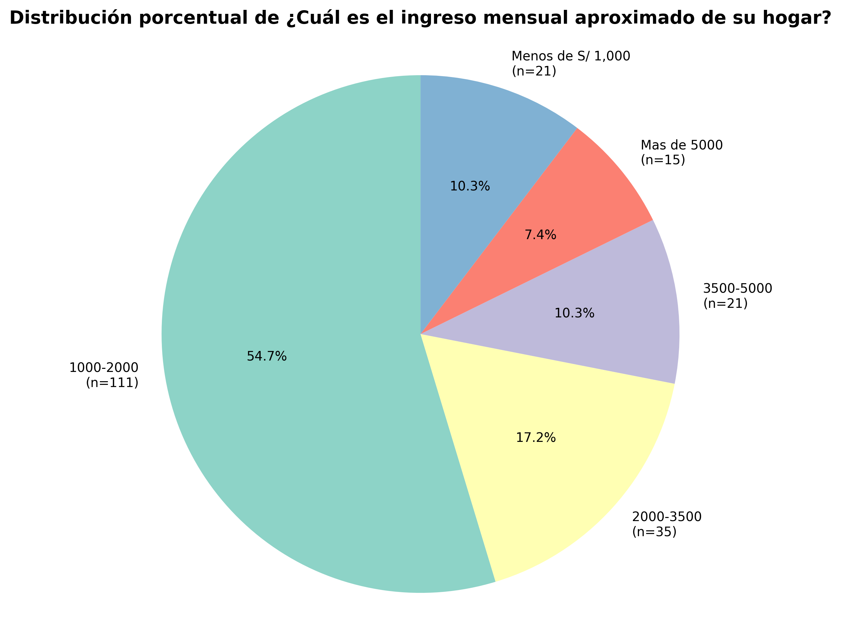
Categoría | fi | hi | hi%
1000-2000 | 111 | 0.5468 | 54.68
2000-3500 | 35 | 0.1724 | 17.24
3500-5000 | 21 | 0.1034 | 10.34
Mas de 5000 | 15 | 0.0739 | 7.39
Menos de S/ 1,000 | 21 | 0.1034 | 10.34
TOTAL | 203 | 1 | 100

INTERPRETACIONES - ¿Cuál es el ingreso mensual aproximado de su hogar?

✓ f1: 111 encuestados corresponden a la categoría '1000-2000', siendo la más frecuente en ¿Cuál es el ingreso mensual aproximado de su hogar?
✓ h2: la probabilidad de encontrar la categoría '2000-3500' en ¿Cuál es el ingreso mensual aproximado de su hogar? es de 0.1724
✓ h3%: el 10.34% de los encuestados corresponde a la categoría '3500-5000' en ¿Cuál es el ingreso mensual aproximado de su hogar?
✓ En total se identificaron 5 categorías diferentes en ¿Cuál es el ingreso mensual aproximado de su hogar?, con un total de 203 observaciones válidas

Col_6_Número de personas en su
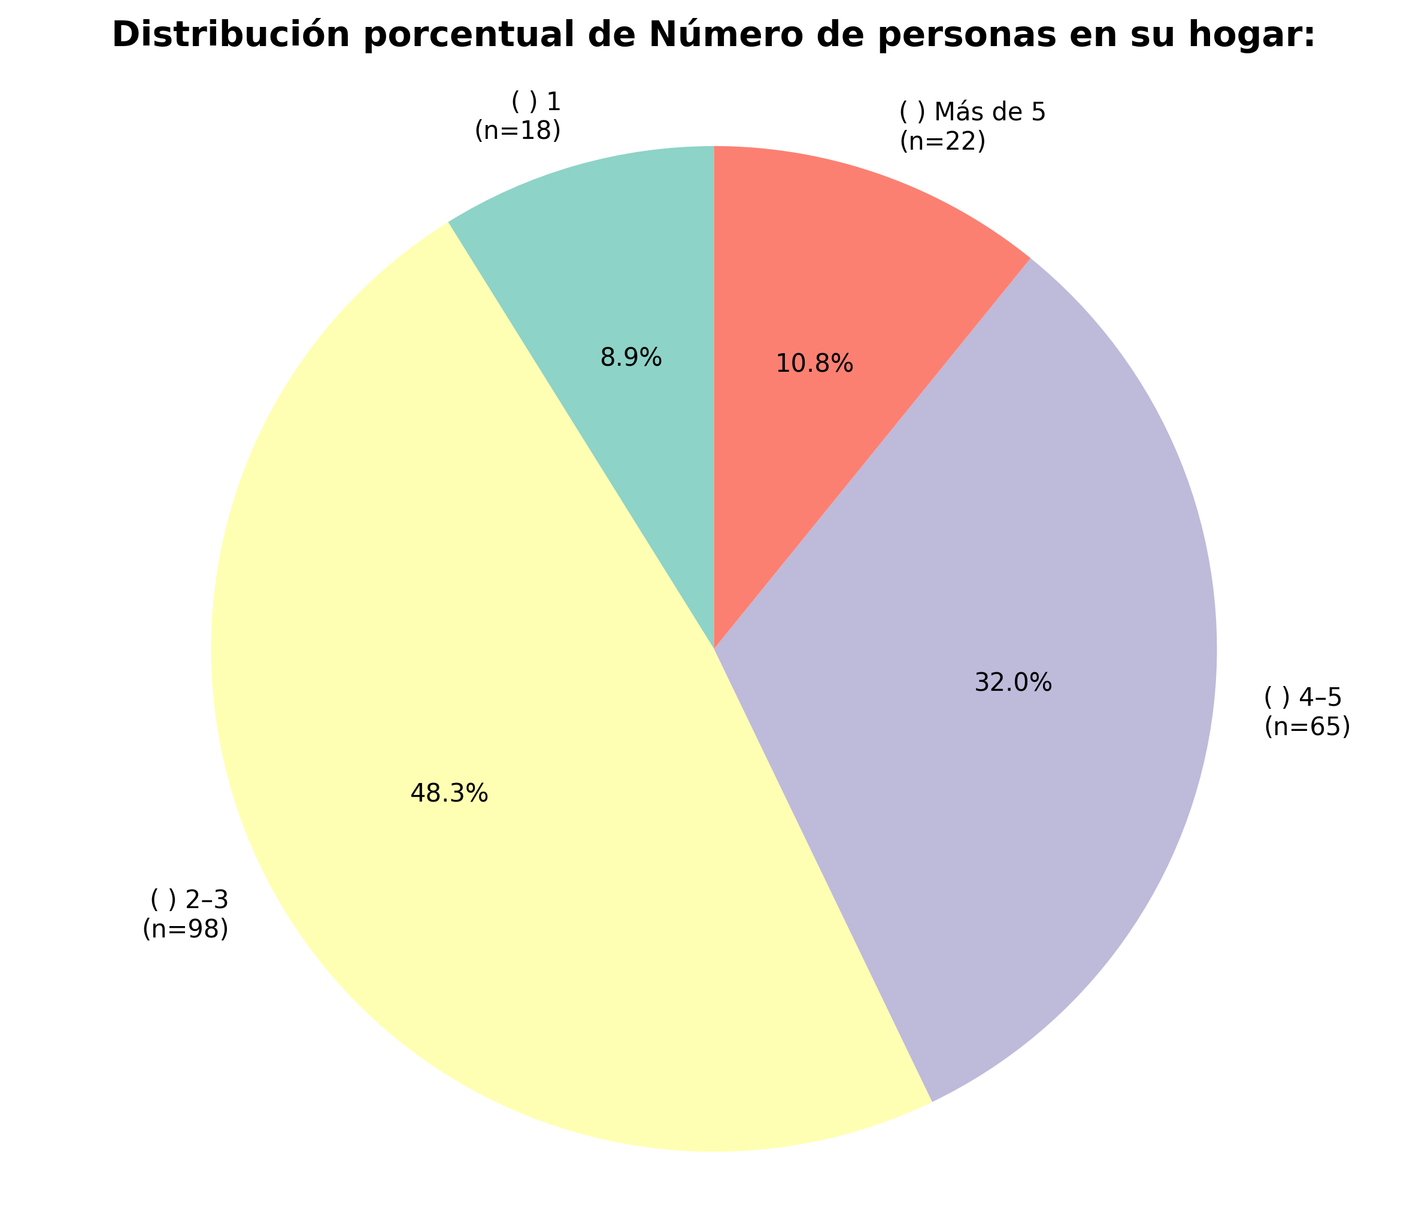
Categoría | fi | hi | hi%
( ) 1 | 18 | 0.0887 | 8.87
( ) 2–3 | 98 | 0.4828 | 48.28
( ) 4–5 | 65 | 0.3202 | 32.02
( ) Más de 5 | 22 | 0.1084 | 10.84
TOTAL | 203 | 1 | 100

INTERPRETACIONES - Número de personas en su hogar:

✓ f1: 18 encuestados corresponden a la categoría '( ) 1', siendo la más frecuente en Número de personas en su hogar:
✓ h2: la probabilidad de encontrar la categoría '( ) 2–3' en Número de personas en su hogar: es de 0.4828
✓ h3%: el 32.02% de los encuestados corresponde a la categoría '( ) 4–5' en Número de personas en su hogar:
✓ En total se identificaron 4 categorías diferentes en Número de personas en su hogar:, con un total de 203 observaciones válidas

Col_7_¿Con qué frecuencia reali
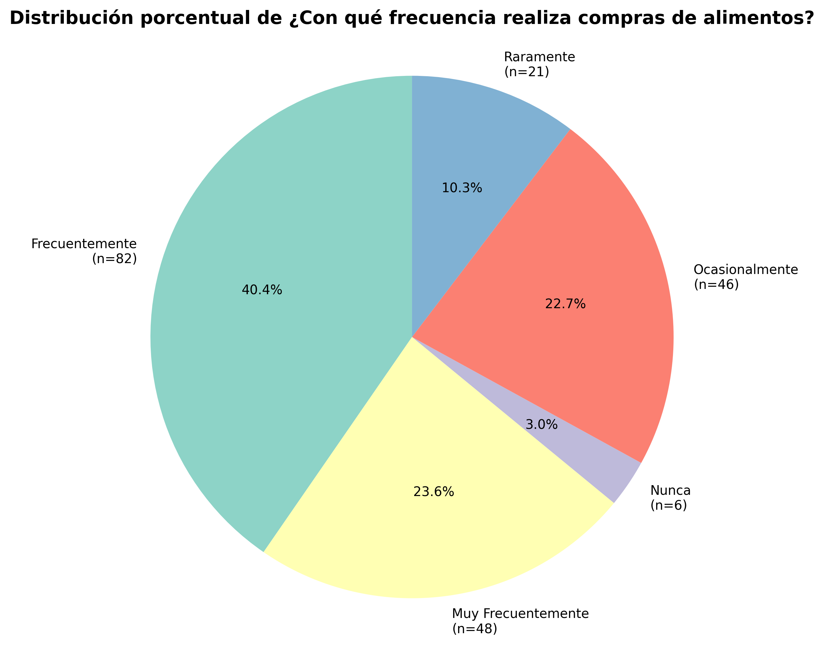
Categoría | fi | hi | hi%
Frecuentemente | 82 | 0.4039 | 40.39
Muy Frecuentemente | 48 | 0.2365 | 23.65
Nunca | 6 | 0.0296 | 2.96
Ocasionalmente | 46 | 0.2266 | 22.66
Raramente | 21 | 0.1034 | 10.34
TOTAL | 203 | 1 | 100

INTERPRETACIONES - ¿Con qué frecuencia realiza compras de alimentos?

✓ f1: 82 encuestados corresponden a la categoría 'Frecuentemente', siendo la más frecuente en ¿Con qué frecuencia realiza compras de alimentos?
✓ h2: la probabilidad de encontrar la categoría 'Muy Frecuentemente' en ¿Con qué frecuencia realiza compras de alimentos? es de 0.2365
✓ h3%: el 2.96% de los encuestados corresponde a la categoría 'Nunca' en ¿Con qué frecuencia realiza compras de alimentos?
✓ En total se identificaron 5 categorías diferentes en ¿Con qué frecuencia realiza compras de alimentos?, con un total de 203 observaciones válidas

Col_8_¿Dónde realiza con mayor
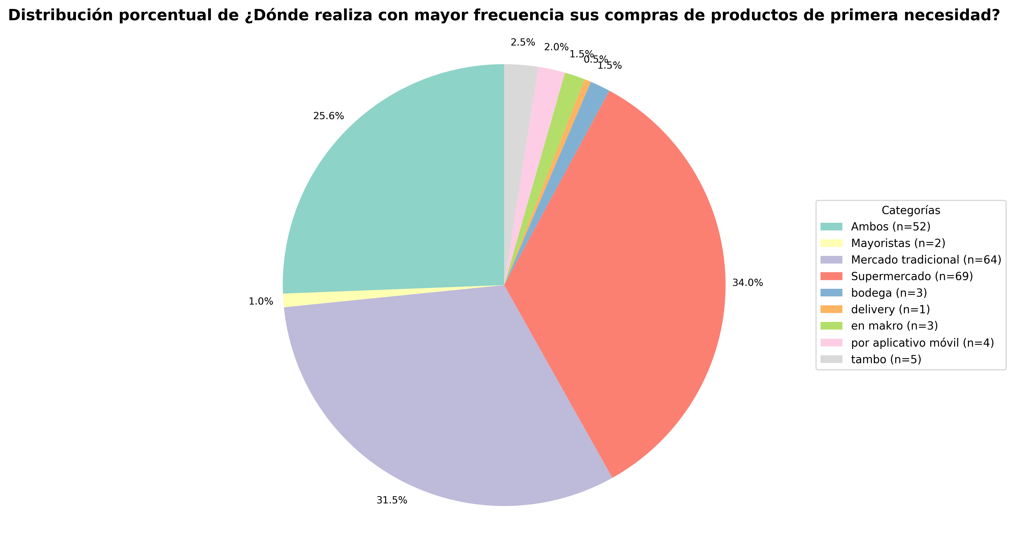
Categoría | fi | hi | hi%
Ambos | 52 | 0.2562 | 25.62
Mayoristas | 2 | 0.0099 | 0.99
Mercado tradicional | 64 | 0.3153 | 31.53
Supermercado | 69 | 0.3399 | 33.99
bodega | 3 | 0.0148 | 1.48
delivery | 1 | 0.0049 | 0.49
en makro | 3 | 0.0148 | 1.48
por aplicativo móvil | 4 | 0.0197 | 1.97
tambo | 5 | 0.0246 | 2.46
TOTAL | 203 | 1 | 100

INTERPRETACIONES - ¿Dónde realiza con mayor frecuencia sus compras de productos de primera necesidad?

✓ f1: 52 encuestados corresponden a la categoría 'Ambos', siendo la más frecuente en ¿Dónde realiza con mayor frecuencia sus compras de productos de primera necesidad?
✓ h2: la probabilidad de encontrar la categoría 'Mayoristas' en ¿Dónde realiza con mayor frecuencia sus compras de productos de primera necesidad? es de 0.0099
✓ h3%: el 31.53% de los encuestados corresponde a la categoría 'Mercado tradicional' en ¿Dónde realiza con mayor frecuencia sus compras de productos de primera necesidad?
✓ En total se identificaron 9 categorías diferentes en ¿Dónde realiza con mayor frecuencia sus compras de productos de primera necesidad?, con un total de 203 observaciones válidas

